Home
 | Rapportage formules | Controleformules | Samenvoegformules | Tekstformules
Aantallen.als |  |  |  |  | Met de aantallen.als functie kun je tellen hoe vaak een bepaald criterium voorkomt in een aangegeven bereik. |  | Bestand aanpassen, een bestand op maat of een cursus op locatie? Neem contact op:
Sommen.als |  |  |  |  | Met de sommen.als functie kun je cellen optellen wanneer een bepaald criterium voorkomt in een aangegeven bereik. | * | info@terzake-excel.nl
Als |  |  |  |  | Met de als functie kun je op basis van een test (die kan verwijzen naar cellen) een specifieke waarde tonen op het moment dat de test waar is en een andere waarde (of leeg) indien de test niet waar is. | ( | 0317 200 009
Cursus op locatie
X.zoeken |  |  |  |  | Het doel is om op basis van, meestal, een unieke waarde een bijbehorende waarde te tonen.
Document op maat
Als.voorwaarden |  |  |  |  | Met deze functie kun je in totaal 127 testen uitvoeren achter elkaar. In eerste instantie wordt de eerste test uitgevoerd, is dit niet waar dan de volgende.
Datum |  |  |  |  | Met deze functie kun je een datum berekenen op basis van waarden in een andere cel.
Filter |  |  |  |  | Het doel van deze functie is om een gedeelte van een tabel te tonen op basis van een criterium.
Spaties.wissen |  |  |  |  | Je kunt overbodige spaties verwijderen uit een cel. Als je de formule dan naar beneden doorvoert kun je ze uit meerdere cellen in een kolom verwijderen.
Als.fout |  |  |  |  | Het doel van deze functie is om foutmeldingen niet weer te geven in je werkblad. Op deze manier oogt je werkblad professioneler.
Tekst.voor |  |  |  |  | Met deze functie is het mogelijk om met behulp van een formule een cel te splitsen.

Aantallen.als
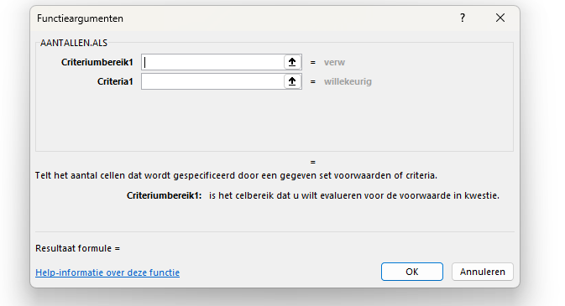
Functie | Aantallen.als

Functieargumenten | Criteriumbereik: dit zijn de cellen waarbinnen het criterium geteld wordt. Over het algemeen zal dit een hele kolom zijn, maar het is ook mogelijk om naar een selectie cellen te verwijzen.
 | Criterium: dit is het criterium wat geteld wordt binnen het aangegeven bereik.

Doel | Met de aantallen.als functie kun je tellen hoe vaak een bepaald criterium voorkomt in een aangegeven bereik.

Wanneer | Meestal gebruik je deze functie als je een rapportage wilt maken. Vooral bij rapportages die vaker terugkomen is deze functie erg handig. Eenmaal de functie goed gemaakt hoef je er niet meer naar om te kijken. In sommige gevallen wordt deze functie ook gebruikt om te controleren of een specifieke waarde voorkomt in een andere tabel. Het is mogelijk om meerdere bereiken en meerdere criteria aan te geven. Let wel op dat de bereiken altijd even lang zijn.

Voorbeeld | 1. In het bereik D11 tot en met D20 wil je tellen hoe vaak de afdelingen voorkomen. | Afdeling |  | Aantal
 | 2. Je selecteert cel G11. | Afdeling 1 | Afdeling 1 | 3
 | 3. Wanneer je de functie opent geef je bij criteriumbereik1 het bereik aan (D11:D20). | Afdeling 2 | Afdeling 2 | 3
 | 4. Bij criteria1 geef je het criterium aan (cel F11). | Afdeling 2 | Afdeling 3 | 4
 | 5. Je voert de formule door naar beneden. | Afdeling 2
 |  | Afdeling 3
 |  | Afdeling 3
 |  | Afdeling 3
 |  | Afdeling 3
 |  | Afdeling 1
 |  | Afdeling 1

Sommen.als
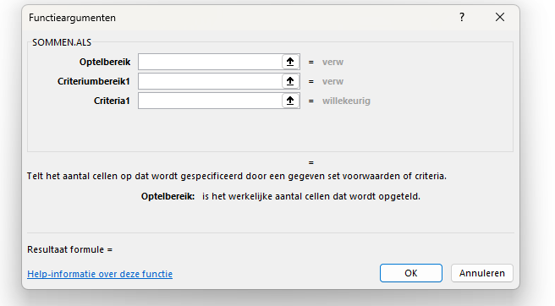
Functie | Sommen.als

Functieargumenten | Optelbereik: dit zijn de cellen die opgeteld gaan worden op het moment dat aan het criterium wordt voldaan in het aangegeven criteriumbereik. Over het algemeen zal dit een hele kolom zijn, maar het is ook mogelijk om naar een selectie cellen te verwijzen.
 | Criteriumbereik: dit zijn de cellen waarbinnen het criterium bekeken wordt. Zodra binnen dit bereik het criterium voorkomt zullen de cellen uit het optelbereik opgeteld worden. Over het algemeen zal dit een hele kolom zijn, maar het is ook mogelijk om naar een selectie cellen te verwijzen.
 | Criterium: dit is het criterium wat geteld wordt binnen het aangegeven bereik.

Doel | Met de sommen.als functie kun je cellen optellen wanneer een bepaald criterium voorkomt in een aangegeven bereik.

Wanneer | Meestal gebruik je deze functie als je een rapportage wilt maken. Vooral bij rapportages die vaker terugkomen is deze functie erg handig. Eenmaal de functie goed gemaakt hoef je er niet meer naar om te kijken. In sommige gevallen wordt deze functie ook gebruikt om te controleren of een specifieke waarde voorkomt in een andere tabel. Het is mogelijk om meerdere bereiken en meerdere criteria aan te geven. Let wel op dat de bereiken altijd even lang zijn.

Voorbeeld | 1. Je wilt de cellen E12 tot en met E21 optellen wanneer in D12 tot en met D21 een specifieke afdeling voorkomt. | Afdeling | Omzet |  | Totaal
 | 2. Je selecteert cel H12. | Afdeling 1 | € 250 | Afdeling 1 | € 1,232
 | 3. Wanneer je de functie opent geef je bij optelbereik het bereik aan (E12:E21). | Afdeling 2 | € 500 | Afdeling 2 | € 1,700
 | 4. Bij criteriumbereik1 geef je het bereik D12:D21 aan. | Afdeling 2 | € 750 | Afdeling 3 | € 1,811
 | 5. Bij criteria1 geef je het criterium aan (cel G12). | Afdeling 2 | € 450
 | 6. Je voert de formule door naar beneden. | Afdeling 3 | € 263
 |  | Afdeling 3 | € 549
 |  | Afdeling 3 | € 784
 |  | Afdeling 3 | € 215
 |  | Afdeling 1 | € 324
 |  | Afdeling 1 | € 658

Als
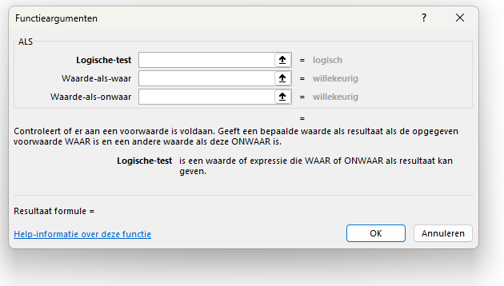
Functie | Als

Functieargumenten | Logische test: de logische test is een test waarvan het resultaat WAAR of ONWAAR kan zijn. De symbolen om een test te maken zijn (= is gelijk aan, < kleiner dan, > groter dan, <= kleiner of gelijk aan, >= groter of gelijk aan, <> ongelijk aan).
 | Waarde als waar: als de logische test waar is dan is dan komt de waarde als waar als resultaat in de cel te staan.
 | Waarde als onwaar: als de logische test niet waar is dan is dan komt de waarde als onwaar als resultaat in de cel te staan.

Doel | Met de als functie kun je op basis van een test (die kan verwijzen naar cellen) een specifieke waarde tonen op het moment dat de test waar is en een andere waarde (of leeg) indien de test niet waar is.

Wanneer | Deze functie wordt om verschillende redenen gebruikt, maar meestal omdat je een bepaalde berekening wil uitvoeren als een test waar is en juist een andere berekening als het niet waar is. Stel dat je binnen een begroting één specifieke kostenpost wilt verhogen en de andere kostenposten niet, dan kun je dit doen door te testen of een cel voldoet aan een kostenpost. Is dit het geval dan bereken je de opslag over een andere cel en anders niet.

Voorbeeld | 1. Je wilt de bedragen van kostenpost 5647 verhogen met 105 % en de andere bedragen gelijk houden. | Kostenpost | Bedrag | Totaal | 5647 | 105%
 | 2. Je selecteert cel F12. | 1234 | € 250 | € 250
 | 3. Wanneer je de functie opent geef je bij logische test aan D12=H11. | 5647 | € 500 | € 525
 | 4. Bij waarde als waar geef je vervolgens aan E12*I11. | 6987 | € 750 | € 750
 | 5. Bij waarde als onwaar geef je vervolgens E12 aan.
 | 6. Let er op dat je de dollartekens goed plaatst en voer de formule door naar beneden.

X.zoeken
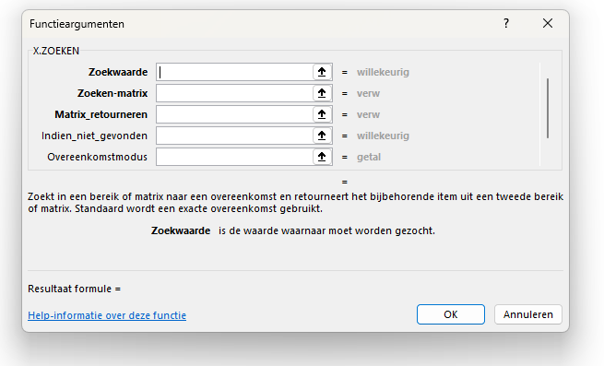
Functie | X.zoeken

Functieargumenten | Zoekwaarde: dit is de unieke waarde die je in een andere kolom (meestal in een ander werkblad) wil gaan zoeken. Je wilt een waarde zien die hoort bij deze zoekwaarde.
 | Zoeken matrix: dit zijn de cellen (meestal een kolom) waarbinnen je de zoekwaarde wilt zoeken. Deze kolom staat vaak in een ander werkblad.
 | Matrix retourneren: als de zoekwaarde is gevonden onthoudt Excel op welke rij deze is gevonden. Vervolgens wordt van die rij de cel getoond van de kolom matrix retourneren. Let op dat de bereiken van de zoeken matrix en de matrix retourneren even groot zijn.
 | Indien niet gevonden: mocht de zoekwaarde niet gevonden worden in de zoeken matrix dan onstaat er een foutmelding (#N/B). Bij dit functieargument kun je je eigen foutmelding maken. Bijvoorbeeld een stuk "tekst" of de cel leeg ("") laten.
 | Overeenkomstmodus: hier is de vraag of gevonde waarde exact overeen moet komen met de zoekwaarde of dat deze benaderd mag worden. 0 of leeg is exact, -1 is als er niks gevonden wordt dan wordt de volgende kleinere waarde getoond, 1 is als er niks gevonden wordt dan wordt de volgende grotere waarde getoond.
 | Zoekmodus: standaard (waarde 1) wordt er gezocht op de eerste waarde (van boven in de kolom). Wil je zoeken vanaf de laatste waarde in de kolom dan plaats je een -1.

Doel | Het doel is om op basis van, meestal, een unieke waarde een bijbehorende waarde te tonen.

Wanneer | Deze functie wordt met drie verschillende redenen gebruikt. Allereerst om tabellen aan elkaar te koppelen, zodat er één grote tabel ontstaat. De tweede reden is bij een brief of factuur waarbij je bijvoorbeeld adresgegevens van een klant uit een ander werkblad wilt halen op basis van een ingevuld klantnummer. Je hoeft dan alleen het klantnummer in te vullen om de overige gegevens automatisch te tonen. De derde reden is om een controle uit te voeren. Zo weet je of, bijvoorbeeld een artikelnummer, voorkomt in een ander bestand.

Voorbeeld | 1. Je wilt de manager zoeken die bij een bepaalde afdeling hoort. | Afdeling | Manager | Afdeling | Manager
 | 2. Je selecteer cel E15. | Afdeling 1 | Anouk | Afdeling 1 | Anouk
 | 3. Wanneer je de functie opent geef je bij zoekwaarde in cel D15. | Afdeling 2 | Julian | Afdeling 2 | Julian
 | 4. Bij zoeken matrix geef je de cellen G15 tot en met G17 want daar staan de afdelingen waar je D15 wilt zoeken. | Afdeling 2 | Julian | Afdeling 3 | Sofia
 | 5. Bij matrix retourneren geef je H15 tot en met H17 aan, want daar staan de managers. | Afdeling 2 | Julian
 | 6. Je kunt ook nog bij indien niet gevonden leeg ("") ingeven. | Afdeling 3 | Sofia
 | 7. Voer de formule door naar beneden, let op dollartekens. | Afdeling 3 | Sofia
 |  | Afdeling 3 | Sofia
 |  | Afdeling 4
 |  | Afdeling 1 | Anouk
 |  | Afdeling 1 | Anouk

Als.voorwaarden
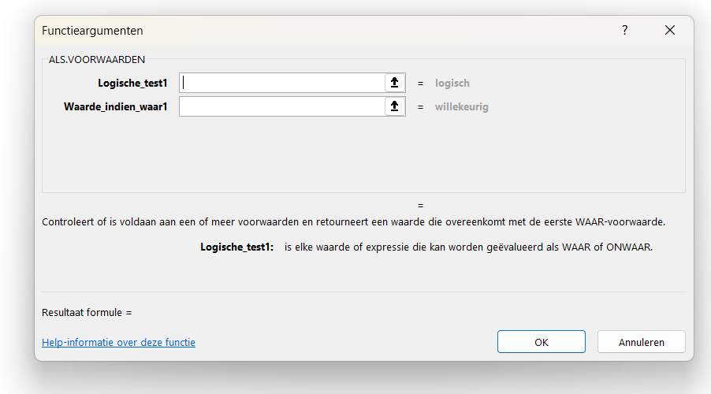
Functie | Als.voorwaarden

Functieargumenten | Logische test: de logische test is een test, net als bij de functie als, waarvan het resultaat WAAR of ONWAAR kan zijn. De symbolen om een test te maken zijn (= is gelijk aan, < kleiner dan, > groter dan, <= kleiner of gelijk aan, >= groter of gelijk aan, <> ongelijk aan).
 | Waarde indien waar: als de logische test waar is dan is dan komt deze waarde als resultaat in de cel te staan.

Doel | Met deze functie kun je in totaal 127 testen uitvoeren achter elkaar. In eerste instantie wordt de eerste test uitgevoerd, is dit niet waar dan de volgende.

Wanneer | Wanneer je meerdere testen wilt uitvoeren kun je deze formule gebruiken. Bijvoorbeeld als je een specifiek productnummer wil indexeren met 105%, een volgende met 110% en de overige met 103%. In het verleden werden er meerdere als functies achter elkaar in één cel gezet, maar dit kun je nu doen met de functie als.voorwaarden. Let op dat de laatste test altijd WAAR is. Mochten de voorgaande testen niet waar zijn dan krijg je een foumelding, tenzij je WAAR hebt ingegeven, dan toont zich altijd de laatste waarde indien waar.

Voorbeeld | 1. Je wilt de nieuwe prijzen voor producten berekenen op basis van de percentages in I11 tot en met I13. | Product | Prijs | Nieuw |  | Aantal
 | 2. Je selecteert cel F11. | Product 1 | € 100 | € 103 | Product 2 | 105%
 | 3. Bij de eerste logische test wil je weten of D11 gelijk is aan H11 (D11=H11). | Product 2 | € 250 | € 263 | Product 4 | 110%
 | 4. Als deze test waar is vermenigvuldig je E11 met I11 (E11*I11). | Product 3 | € 350 | € 361 | Overig | 103%
 | 5. De tweede test is D11 gelijk aan H12 (D11=H12). | Product 4 | € 124 | € 136
 | 6. Als dat waar is vermenigvuldig je E11 met I12 (E11*I12). | Product 5 | € 654 | € 674
 | 7. Als laatste willen we de overige producten met 103% vermenigvuldigen, je vult WAAR in bij test. | Product 6 | € 365 | € 376
 | 8. Je vermenigvuldigt dan E11 met I13 (E11*I13).
 | 9. Het heeft geen zin om nog meerdere testen in te vullen, aangezien de laatste test WAAR is.
 | 10. Je plaatst de dollartekens en voert de formule door naar beneden.

Datum
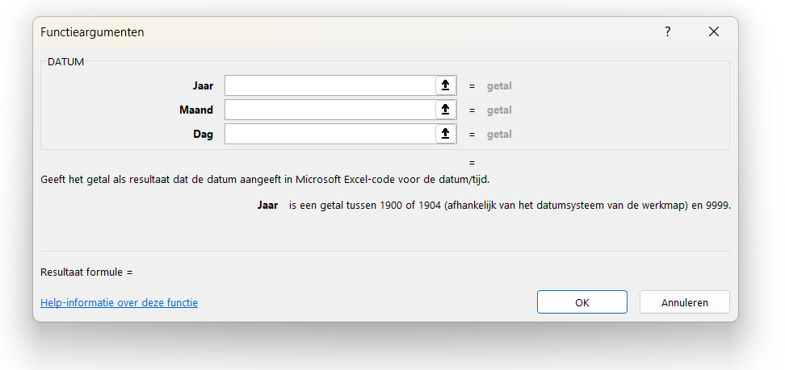
Functie | Datum

Functieargumenten | Jaar: dit is het jaartal van de te maken datum. Dit kan een verwijzing naar een andere cel zijn, maar ook een hard ingevuld jaartal. Daarnaast is het ook mogelijk om met de functie jaar een jaartal uit een andere datum te halen.
 | Maand: hiervoor geldt hetzelfde als bij het argument jaar. Je hebt ook een functie maand. Je kunt bij het resultaat van de functie maand ook 6 bij optellen om zo een bestaande datum plus 6 maanden te berekenen.
 | Dag: idem als bij de bovenstaande twee argumenten, maar dan met de functie dag.

Doel | Met deze functie kun je een datum berekenen op basis van waarden in een andere cel.

Wanneer | Deze functie wordt gebruikt om bij een bestaande datum een aantal maanden te kunnen optellen. Ook kun je een waarde in een cel omrekenen naar een datum als deze geschreven staat als jjjjmmdd. Je hebt dan alleen de functies links, deel en rechts nodig.

Voorbeeld | 1. Je wilt bij een datum in cel D12 zes maanden optellen. | Datum | Nieuw
 | 2. Je selecteert cel F12. | 2025-06-22 | 2025-12-22
 | 3. Vervolgens open je de functie datum.
 | 4. Bij jaar geef je de formule jaar(D12) in.
 | 5. Bij maand geef je de formule maand(D12) in, maar daar wil je zes maanden bij optellen, dus maand(D12)+6.
 | 6. Bij dag geef je de formule dag(D12) in.
 | 7. Sluit af door op OK te klikken.

Filter
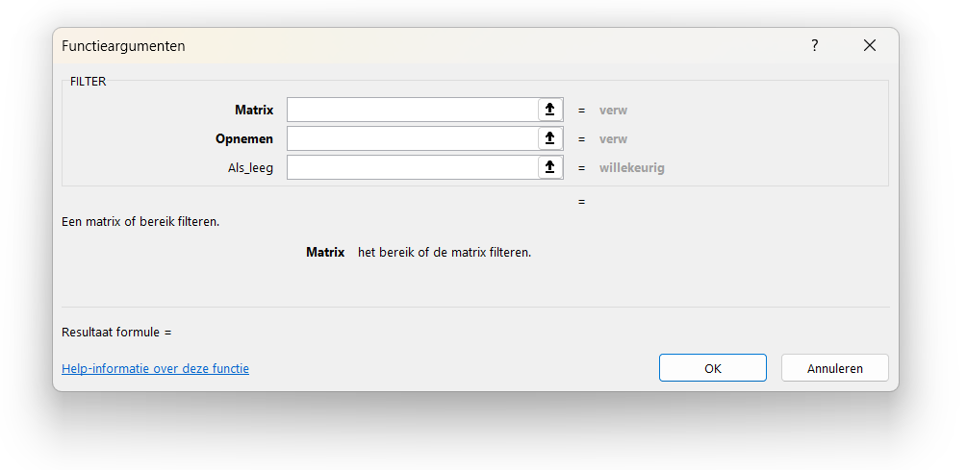
Functie | Filter

Functieargumenten | Matrix: dit is de tabel die je wilt gaan filteren. Hierin moeten dus alle cellen meegenomen worden die je wilt terugzien.
 | Opnemen: in dit criterium geef je aan wanneer je een regel wilt opnemen. Zorg dat het bereik waar je naar verwijst even lang is als de matrix. Als je naar hele kolommen verwijst bij beiden gaat het altijd goed. Achter een kolom of bereik plaats je het = teken en vervolgens waar je op wilt filteren, dit kan een celverwijzing zijn.
 | Als leeg: mocht het resultaat van deze functie leeg zijn kun je er voor kiezen om een zelfgekozen waarde of tekst te tonen. Deze plaats je in dit criterium.

Doel | Het doel van deze functie is om een gedeelte van een tabel te tonen op basis van een criterium.

Wanneer | Deze functie kun je gebruiken om andere gebruikers een filtermogelijkheid te geven zonder dat ze de originele dataset kunnen aanpassen. Door als criterium een cel te gebruiken kunnen gebruikers wel deze cel en dus het criterium aanpassen, maar niet de originele tabel (die je beveiligt of in een verborgen blad plaatst). Ook kun je deze functie goed combineren met de functie sorteren.

Voorbeeld | 1. Vanaf cel J12 wil je alleen de rijen zien uit D11 tot en met F21 die gevuld zijn met de medewerker uit cel H12. | Afdeling | Medewerker | Kosten | Medewerker | Afdeling | Medewerker | Kosten
 | 2. Je selecteert cel J12. | Afdeling 1 | Anouk | € 100 | Anouk | Afdeling 1 | Anouk | € 100
 | 3. Bij matrix vul je het bereik van de tabel in, ofwel D11 tot en met F21. | Afdeling 2 | Lucas | € 250 |  | Afdeling 3 | Anouk | € 178
 | 4. Bij opnemen plaats je het bereik waar je het criterium wilt testen en vergelijk je deze met H12, E11:E21=H12. | Afdeling 2 | Sofia | € 365 |  | Afdeling 1 | Anouk | € 125
 | 5. Het argument als leeg mag je leeg laten, maar je kunt er ook een tekst plaatsen "Geen waarden". | Afdeling 2 | Julian | € 456
 | 6. Aangezien dit een zogeheten matrix formule is hoef je deze niet door te voeren. | Afdeling 3 | Anouk | € 178
 | 7. Probeer de medewerker in cel H12 ook eens aan te passen. | Afdeling 3 | Lucas | € 985
 |  | Afdeling 3 | Sofia | € 657
 |  | Afdeling 3 | Julian | € 326
 |  | Afdeling 1 | Anouk | € 125
 |  | Afdeling 1 | Lucas | € 154

Spaties.wissen
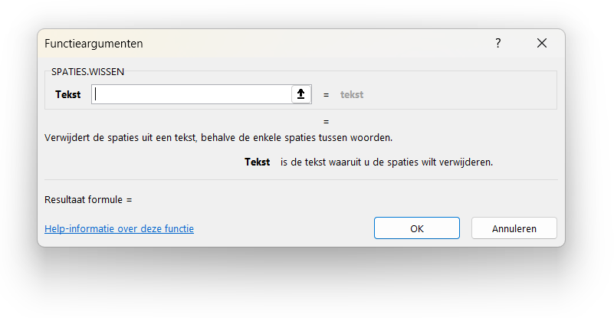
Functie | Spaties.wissen

Functieargumenten | Tekst: is een verwijzing naar een cel waar je eventuele overbodige spaties uit wilt verwijderen. Met overbodig wordt bedoeld, spaties voor of achter een tekst, maar ook meer dan één spatie tussen tekst in een cel wordt verwijderd.

Doel | Je kunt overbodige spaties verwijderen uit een cel. Als je de formule dan naar beneden doorvoert kun je ze uit meerdere cellen in een kolom verwijderen.

Wanneer | Op het moment dat een bestand niet netjes is ingevuld krijg je soms teveel spaties. Zo kun je teveel spaties hebben tussen bijvoorbeeld voor- en achternaam, maar ook zie je vaak dat mensen achter een ingevoerde waarde per ongeluk een spatie hebben staan. Met deze functie kun je die voor een hele kolom weghalen.

Voorbeeld | 1. In het bereik van E11 tot en met E13 wil je de teksten uit D11 tot en met D13 tonen zonder overbodige spaties. | Afdeling | Nieuw
 | 2. Je selecteert cel E11. | Afdeling 1 | Afdeling 1
 | 3. Je opent de functie spaties wissen. | Afdeling 2 | Afdeling 2
 | 4. Vervolgens selecteer je cel D11 en sluit je af met OK. | Afdeling 3 | Afdeling 3
 | 5. Je voert de formule door naar beneden. Dollartekens zijn niet nodig.
 | 6. Indien gewenst kun je nu de cellen E11 tot en met E13 kopiëren en in D11 tot en met D13 plakken als waarde.
 | 7. Als je stap 6 uitvoert kun je vervolgens E11 tot en met E13 verwijderen.

Als.fout
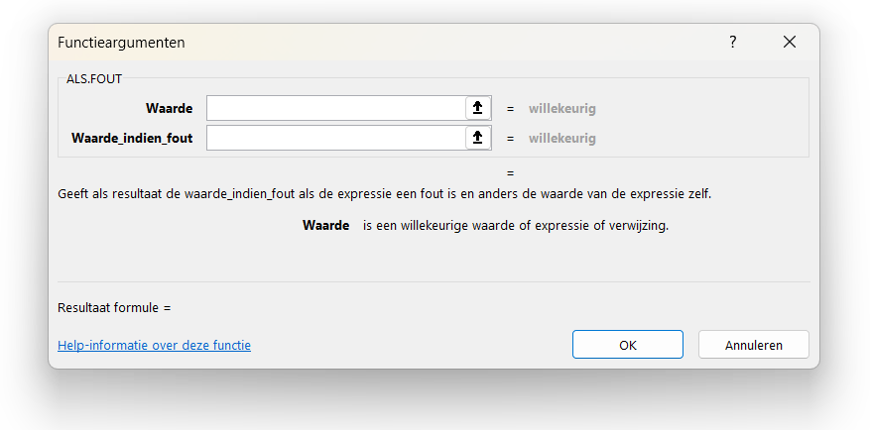
Functie | Als.fout

Functieargumenten | Waarde: dit is de waarde, meestal een celverwijzing of een formule die als resultaat fout kan zijn.
 | Waarde indien fout: als het resultaat van de celverwijzing of formule een foutmelding geeft dan wordt de waarde getoond die bij dit functieargument staat. Het is ook mogelijk om hier een nieuwe formule te plaatsen.

Doel | Het doel van deze functie is om foutmeldingen niet weer te geven in je werkblad. Op deze manier oogt je werkblad professioneler.

Wanneer | Bij verschillende functies is er een risico dat er een foutmelding ontstaat, bijvoorbeeld bij het berekenen van een gemiddelde. Je ziet wel eens de foutmelding deling door 0. Delen door nul is flauwekul waardoor een foutmelding getoond wordt. Ook bij eenvoudige formules waarbij de ene cel door de andere gedeeld wordt kan een fout onstaan. Met de functie als.fout kun je er voor zorgen dat de getoonde waarde leeg ("") is of 0, ook is een andere formule te mogelijk. Het mooiste is het om bij het argument waarde de formule te plaatsen.

Voorbeeld | 1. Je wilt in cel F11 het bedrag (D11) delen door het aantal (E11), maar als het aantal 0 is wil je geen foutmelding. | Bedrag | Aantal | Gemiddeld
 | 2. Je selecteert cel F11. | € 250 | 5 | € 50
 | 3. Vervolgens open je de functie als.fout. | € 500 | 0 | € -
 | 4. Bij waarde geef je de gewenste formule in, ofwel D11/E11. | € 750 | 3 | € 250
 | 5. Bij waarde indien fout plaats je een 0. Hier kun je ook tekst plaatsen of een andere formule.
 | 6. Je voert de formule door naar beneden. Dollartekens zijn niet nodig.

Tekst.voor
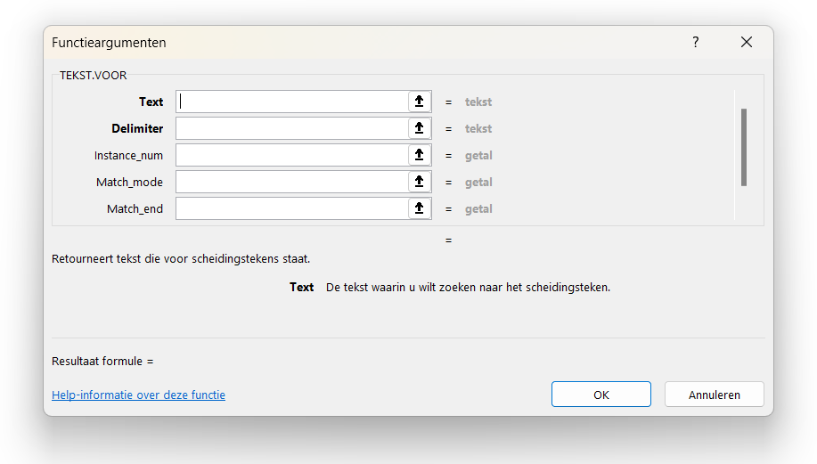
Functie | Tekst.voor

Functieargumenten | Tekst: dit is de cel waarvan je een gedeelte wilt zien als resultaat.
 | Delimiter: dit betreft het scheidingsteken. Voor dit scheidingsteken wil je de tekst getoond hebben. Het scheidingsteken kan vrijwel alles zijn wat je kunt bedenken.
 | Instance num: standaard zoekt Excel het scheidingsteken van voor naar achteren. Plaats je in dit functieargument een negatief getal dan wordt er van achteren naar voren gezocht op het scheidingsteken.
 | Match mode: wil je dat het scheidingsteken hoofdlettergevoelig is, dan plaats je een 0, indien het niet hoofdlettergevoelig moet zijn plaats je een 1. Standaard is deze functie niet hoofdlettergevoelig.
 | Match end: als het scheidingsteken niet gevonden wordt krijg je in principe een foutmelding. Je kunt hier een 1 invullen. Doe je dat en het scheidingsteken wordt niet gevonden dan krijg je de hele waarde uit de cel te zien.
 | If not found: een andere optie dan bij match end is om bij dit functieargument een gekozen foutmelding te plaatsen. Hier kun je een tekst of getal plaatsen, maar ook is het mogelijk een andere formule hier te plaatsen.

Doel | Met deze functie is het mogelijk om met behulp van een formule een cel te splitsen.

Wanneer | Codes voor bijvoorbeeld artikelen, producten, offertes, zijn meestal opgebouwd uit verschillende onderdelen. Zo zit er vaak een jaartal, locatie of medewerker in. Door de functie tekst.voor kun je de cel splitsen om vervolgens de waarde in een andere functie, draaitabel of filter verder te gebruiken. Er is overigens ook een functie tekst.na. Het lijkt op de functie tekst naar kolommen, maar dan in functie vorm. Deze functie kun je in je bestand plaatsen zodat deze ook volgende keren automatisch werkt.

Voorbeeld | 1. In cel E15 wil je alleen de initialen zien van de persoon die een offerte heeft opgesteld. | Offerte | Initialen | Nummer
 | 2. Je selecteert cel E15. | JMvW-2025001 | JMvW | 2025001
 | 3. Je opent de functie tekst.voor. | DR-2025002 | DR | 2025002
 | 4. Bij tekst selecteer je de cel, in dit geval D15. | KvW-2025003 | KvW | 2025003
 | 5. Het scheidingsteken is het streepje (-), deze vul je in bij delimiter. | SL-2025004 | SL | 2025004
 | 6. Je voert de formule door naar beneden.
 | 7. Je kunt ook een formule maken om alleen de offertenummers te tonen, de formule is dan: =TEKST.NA(D15;"-")

